git学前知识
 | 鼠标右键
 |  | git bash here：打开git命令行窗口
 |  | git GUI here:打开git图形化工具

 | 初始化
 |  | git init--初始化本地仓库
工作区（仓库）
 | 当前使用的文件夹，例如

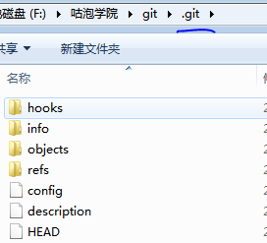
版本库

 | 暂存区：add后文件到暂存区
 | 提交区：commit后
 |  | 提交之后会产生版本id，可以根据id进行版本切换

分支
HEAD头指针 |  |  | HEAD头指针指向当前分支的最新commitid
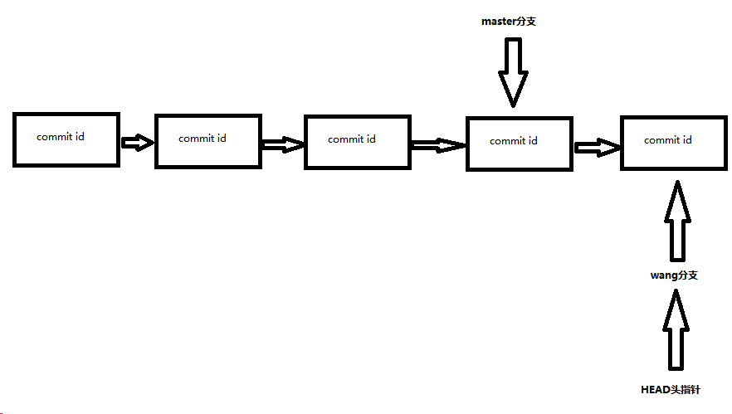


创建分支
 | git checkout -b chb
 |  | 创建一个分支

 | git checkout chb
 |  | 切换分支

 | git branch
 |  | 查看当前所有分支状态信息，当前所处分支（*）

 |  | 注意：不同分支上进行的版本管理，只有在自己分支上才会生效

 | git branch -d chb
 |  | 删除分支

 |  | 注意：不能删除当前所处分支，要切换到主分支上删除其他分支
 |  |  | 未合并分支只能强制性删除
 |  |  | git branch -D chb
 |  |  | 主分支不可删除

合并分支
 | 快速合并
 |  | git merge bh1
 | 冲突合并
 |  | git merge bh1
 |  | master与bh1合并后，修改冲突文件，再次add， comit操作

git comfig和配置别名
git comfig和配置别名
 | git config -l |  |  | l代表list遍历
 |  | 查看系统配置信息
 |  | 初次安装需要配置email和name信息
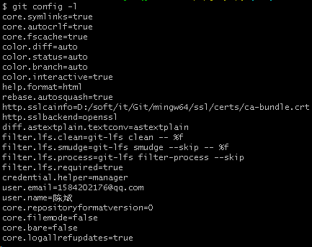

 |  | 上图信息，实际上是整合来的
 |  | 分为仓库级别，全局级别，系统级别
 |  | 仓库级别配置：当前仓库级别下的.git>config文件
 |  |  | git config -- local
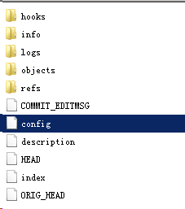

 |  | 全局级别：当前操作系统用户下的.gitconfig文件
 |  |  | git config --global
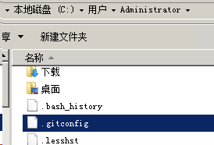

 |  | 系统级别：git安装目录下etc文件夹
 |  |  | git config -- system
 | 命令太长，可以配置别名
 |  | 例子
 |  |  | git status查看git状态信息
 |  |  | 配置别名 st
 |  |  |  | 未设置之前使用git st报错
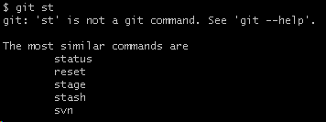

 |  |  |  | 设置别名
 |  |  |  |  | git config --global alias.st status

 |  |  |  | 使用别名

本地仓库和远程仓库
概念
 | 假设master已存在，这时新增开发人员，怎么给他分支？
 |  | 每个人都要在自己的电脑上开发
 |  | master分支仅用于版本的发布
 |  | 用一台公共的电脑作为远程仓库，使每个开发者各自创建独立的分支进行开发，开发完成后，把自己的代码合并到远程仓库上
 |  | 这样就引申出github和码云

github和码云
 | 本地仓库上传到远程仓库
 |  | 1.在远程仓库github上创建一个对应的项目
 |  | 2.本地的仓库推到github上
 |  |  | 1.让两者有关联
 |  |  |  | 在本地仓库中配置和远程仓库的关系
 |  |  |  |  | git remote add origin 远程仓库地址

 |  |  |  | 查看本地仓库是否有远程仓库： git remote

 |  |  | 2.代码推送
 |  |  |  | git push -u origin master
 |  |  |  | 推送代码需要权限，确保你的电脑是安全的，（SSH）方式
 |  |  |  | 添加权限
 |  |  |  |  | 1.需要在本地生成一个ssh key
 |  |  |  |  |  | ssh-keygen -t rsa -b 4096 -C "your_email@example.com"
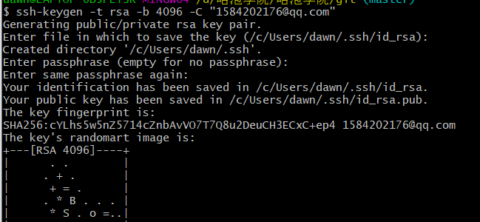
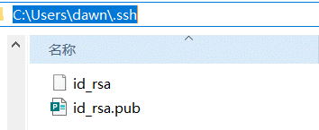

 |  |  |  |  | 2.需要把这个key告诉github

 |  |  |  |  | 3.提交代码，首次提交会出现提示：认证还没被建立，需要确认建立

 |  |  |  |  |  | 推送其他分支
 |  |  |  |  |  |  | git push -u origin chb
 | 从远程仓库拉取代码
 |  | 前提，ssh key添加完毕
 |  |  | git clone 地址

 |  | 当远程仓库与本地仓库内容不一致，需要先git pull，把远程仓库的内容拉下来到最新版本

 | push，pull，clone

